关系图
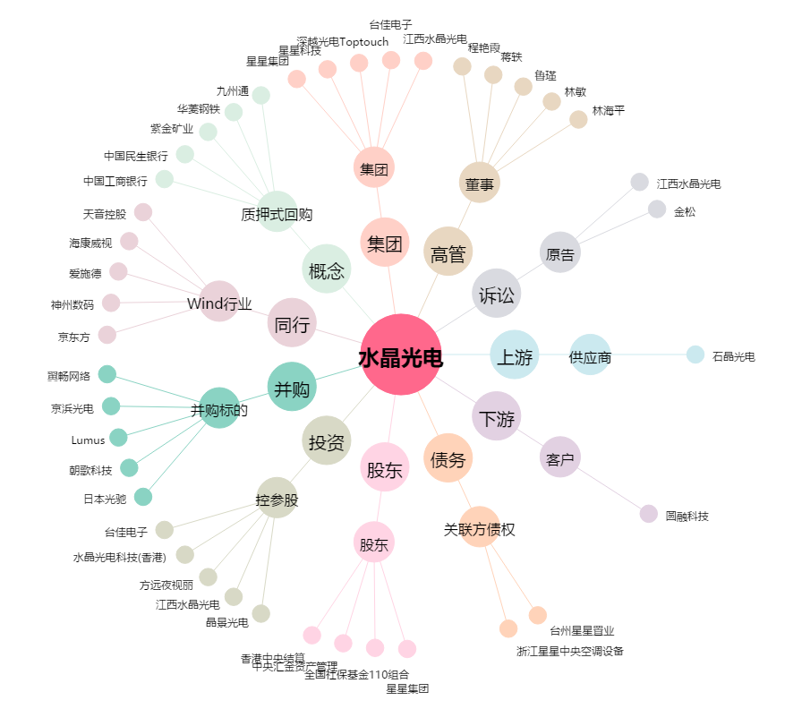
水晶光电[002273.SZ] - 关系概览图

